상품제안서
따뜻한 겨울용 고급형 보온 물주머니 찜질팩 1800ml | 상품코드: F23434

 |  |  |  |  |  |  | 02-412-0044 | www.easy1.co.kr
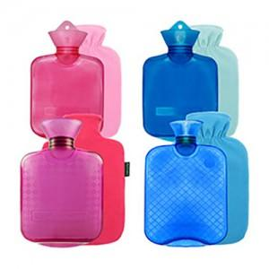

【상세/제작정보】

【인쇄/포장옵션】 | 실크 / 포장불가능

【공급단가】 | 수량 | 200~ | 500~ | 1,000~ | 3,000~ | 5,000~
*VAT별도 | 단가 | 6,930원 | 6,680원 | 6,430원 | 6,180원 | 5,940원

【상품 URL】 | https://dev.easy1.co.kr:443/src/goods_detail.php?gdno=23434

